スタイル１
付属資料４ 調達費算出シート（３階建て以下の建物で戸建て住宅ではない物件） |  |  |  | A3で印刷 |  | 都道府県： 物件名：
表１．木材の調達費（JAS品目毎、調達先毎） |  |  |  | ※足りない行は増やす
番号 | 助成の区分 ※１ | 単価区分 ※１ | JAS品目区分 ※２ | ①材積 (小数点第5位 切り捨て) | ②見積もり等の額 | ③材積按分額 |  | ④調達費 値引き前 (②+③) | ⑤ １-値引率 | ⑥調達費 値引き後 (④×⑤) | 調達先 （調達先別に行を分ける）
 |  |  |  |  | 材料費 | 加工費 ア.加工費より | 運搬費 イ.運搬費より
1 | JAS構造材 | 50,000円/㎥ | 機械等級区分構造用製材 | 0.0000 |  |  |  | 0 | 0.0000 | 0
 | JAS構造材 | 50,000円/㎥ | 目視等級区分構造用製材（乾燥処理材） | 0.0000 |  |  |  | 0 |  | 0
 | JAS構造材 | 50,000円/㎥ | 枠組壁工法構造用製材(たて継ぎ材を含む) | 0.0000 |  |  |  | 0 |  | 0
 | JAS構造材 | 50,000円/㎥ | 構造用集成材（中断面以上） | 0.0000 |  |  |  | 0 |  | 0
 | JAS構造材 | 50,000円/㎥ | 構造用単板積層材（LVL） | 0.0000 |  |  |  | 0 |  | 0
 |  |  | 上記（単価区分5万円の木材）計 | 0.0000 | 0 | 0 | 0 | 0 |  | 0
 | JAS構造材 | 140,000円/㎥ | 直交集成板（CLT) | 0.0000 |  |  |  | 0 |  | 0
 |  |  | JAS構造材小計（単価区分5万円の木材+CLT） | 0.0000 | 0 | 0 | 0 | 0 |  | 0
 |  |  | その他林産物JASの上限材積(自動計算) | 0.0000
 | その他林産物JAS |  | プルダウンで選択 | 0.0000 |  |  |  | 0 |  | 0
 | その他林産物JAS |  | プルダウンで選択 | 0.0000 |  |  |  | 0 |  | 0
 | その他林産物JAS |  | プルダウンで選択 | 0.0000 |  |  |  | 0 |  | 0
 | その他林産物JAS |  | プルダウンで選択 | 0.0000 |  |  |  | 0 |  | 0
 |  |  | その他林産物JAS小計 | 0.0000 | 0 | 0 | 0 | 0 |  | 0
 | 助成対象外の木材 |  | 助成対象外の林産物JAS | 0.0000 |  |  |  | 0 |  | 0
 | 助成対象外の木材 |  | 林産物JAS以外の木材 | 0.0000 |  |  |  | 0 |  | 0
 |  |  | 助成対象外の木材小計 | 0.0000 | 0 | 0 | 0 | 0 |  | 0
 |  |  | 合計 | 0.0000 | 0 | 0 | 0 | 0 |  | 0
 | ※１ 足りない行を増やした時、必ず助成の区分と単価区分を記入する
 | ※２ パーティクルボード、繊維板は除く

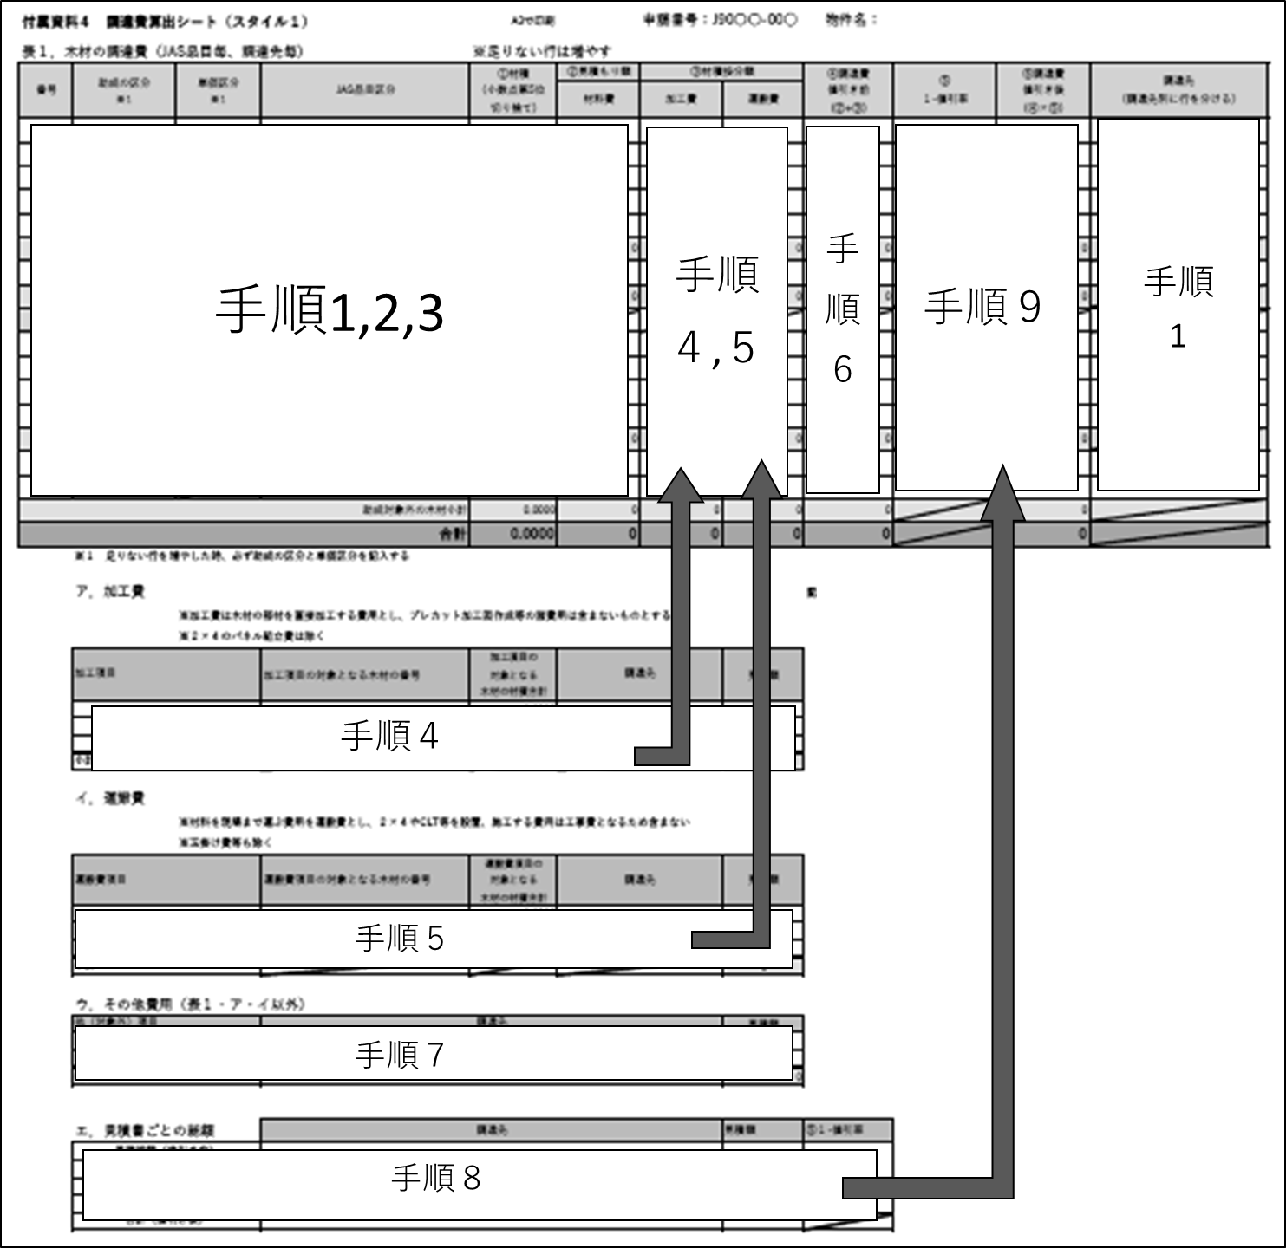
 | ア．加工費 | □ | 加工費は申請しない |  |  |  |  | 記入する順番
 |  | ※加工費は木材の部材を直接加工する費用とし、プレカット加工図作成等の諸費用は含まないものとする
 |  | ※２×４のパネル組立費、パーティクルボード及び繊維板の加工費は除く
 | 加工費項目 |  | 加工項目の対象となる木材の番号 | 加工項目の 対象となる 木材の材積合計 | 調達先 |  | 見積額
 |  |  |  | 0.0000

 | 小計 |  |  |  |  |  | 0

 | イ．運搬費 | □ | 運搬費は申請しない
 |  | ※材料を現場まで運ぶ費用を運搬費とし、２×４やCLT等を設置、施工する費用は工事費となるため含まない
 |  | ※玉掛け費等も除く
 | 運搬費項目 |  | 運搬費項目の対象となる木材の番号 | 運搬費項目の 対象となる 木材の材積合計 | 調達先 |  | 見積額
 |  |  |  | 0.0000

 | 小計 |  |  |  |  |  | 0

 | ウ．その他木材以外の費用（表１・ア・イ以外） |  |  | ※加工費、運搬費の申請がない場合は記載の必要なし
 | 他（木材以外）項目 |  | 調達先 |  |  |  | 見積額

 |  |  |  |  |  |  |  |  |  |  |  | 記入時のコピー用
 |  |  |  |  |  |  |  |  |  |  |  | ☑

 | 小計 |  |  |  |  |  | 0

 | エ．見積書ごとの総額
 | 項目 |  | 調達先 |  |  |  | 見積額 | ⑤１-値引率
 | 見積総額（値引き前） |  |  |  |  |  |  | #DIV/0!
 | 値引き金額（マイナス入力）
 | 見積総額（値引き前） |  |  |  |  |  |  | #DIV/0!
 | 値引き金額（マイナス入力）
 | 見積総額（値引き前） |  |  |  |  |  |  | #DIV/0!
 | 値引き金額（マイナス入力）
 | 見積総額（値引き前） |  |  |  |  |  |  | #DIV/0!
 | 値引き金額（マイナス入力）
 | 合計（値引き後） |  |  |  |  |  | 0

助成予定金額の算出 |  | 自動計算
１．調達費による助成予定金額（上記表より転記）
 | 番号 | 内容 |  |  | (１)(２) 予定調達費
 | （１） | JAS構造材小計 (表1の⑥より 千円未満切り捨て) |  |  | 0
 | （２） | その他林産物JAS 小計 (表1の⑥より） |  |  | 0
 | （３） | (2)×1/2 (千円未満切り捨て) |  |  | 0
 | (1)+(3) |  |  |  | 0

２．材積による助成予定金額（その他JASは１．と同じ）
 | 番号 | 内容 | 単価区分 | 材積 | (1)(2)立米単価を 乗じた金額 (４)予定調達費
 | （１） | JAS構造材 | 50,000円/㎥ | 0.0000 | 0
 | （２） | JAS構造材 | 140,000円/㎥ | 0.0000 | 0
 | （３） | JAS構造材小計(千円未満切り捨て) |  |  | 0
 | （４） | その他林産物JAS 予定調達費小計 |  |  | 0
 | （５） | (4)×1/2 (千円未満切り捨て) |  |  | 0
 | (3)+(5) |  |  |  | 0

事業申請時の助成予定額（１，２を比較して低い方の金額）
 |  |  | 0 | 円

プルダウンリスト
JAS構造材 | 単価区分 | その他林産物JAS
機械等級区分構造用製材 | 50,000円/㎥ | プルダウンで選択
目視等級区分構造用製材（乾燥処理材） | 100,000円/㎥ | 目視等級区分構造用製材（グリーン材） | =indirect()
枠組壁工法構造用製材(たて継ぎ材を含む) | 140,000円/㎥ | 造作用製材
構造用集成材（中断面以上） |  | 下地用製材
構造用単板積層材（LVL） |  | ※機械等級区分構造用製材
直交集成板（CLT) |  | ※目視等級区分構造用製材（乾燥処理材）
 |  | 製材：その他
 |  | 造作用集成材
 |  | 構造用集成材（小断面）
 |  | ※構造用集成材（中断面以上）
 |  | ※２×４工法構造用製材
 |  | ※直交集成板（CLT)
 |  | ※構造用LVL
 |  | 造作用LVL
 |  | 構造用パネル（OSB）
 |  | 構造用合板
 |  | 普通合板
 |  | 合板：その他
 |  | フローリング
 |  | その他

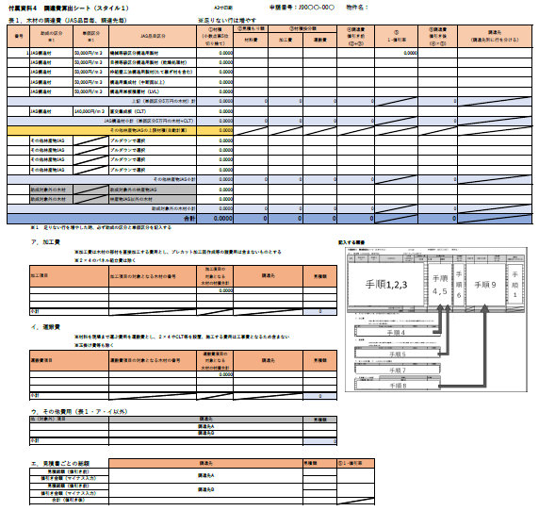
手順1,2,3
手順４
手順５
手順
４,５
手順
1
手順
６
手順７
手順８
手順９

